設定手順
１）VBAソースを実行できるため下記の参照設定を行う

 | コマンドラインからcurlコマンドを実行するため | jsonファイルを解析するため
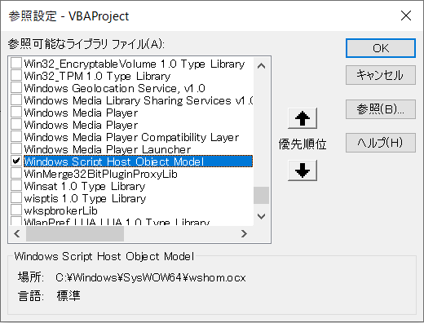
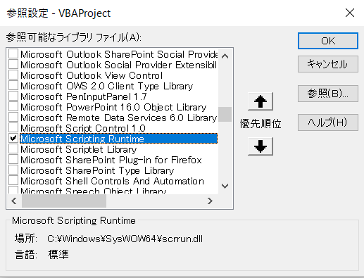

２）jsonを解析するため、vba-jsonをインポートする
 | url:https://github.com/VBA-tools/VBA-JSON
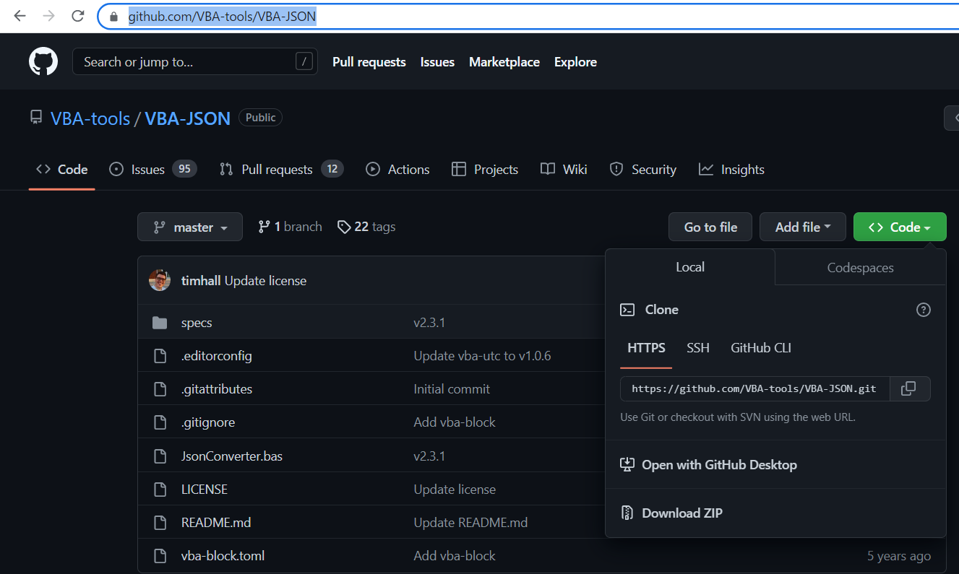

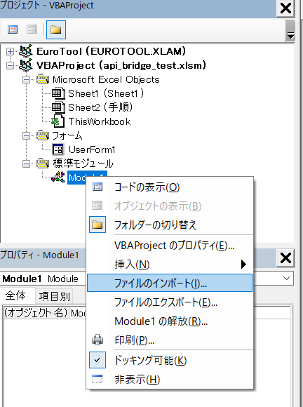

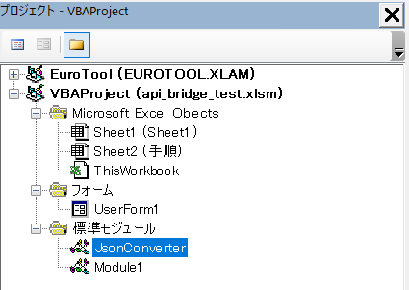

３）メニューバーに追加する
 | 「アドイン」⇒「API_BRIDGE」存在しない場合追加可能
アドインメニュー追加

４）メニューバーから削除する
 | 「アドイン」⇒「API_BRIDGE」存在する場合削除可能
アドインメニュー削除

呼び出す手順
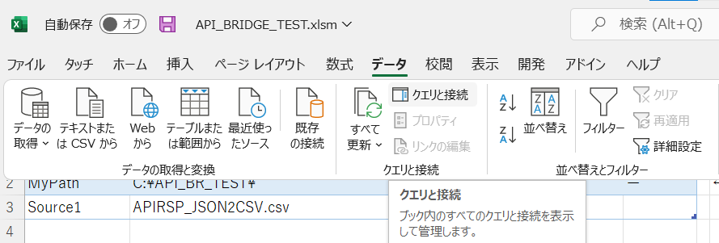
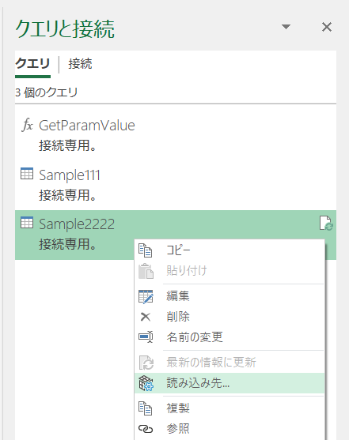
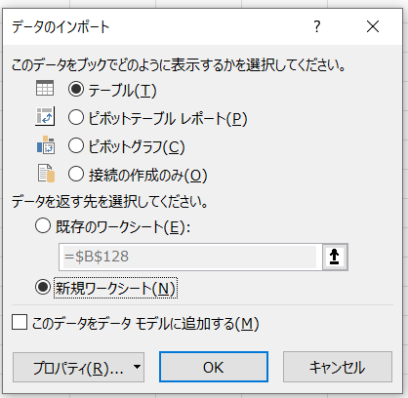
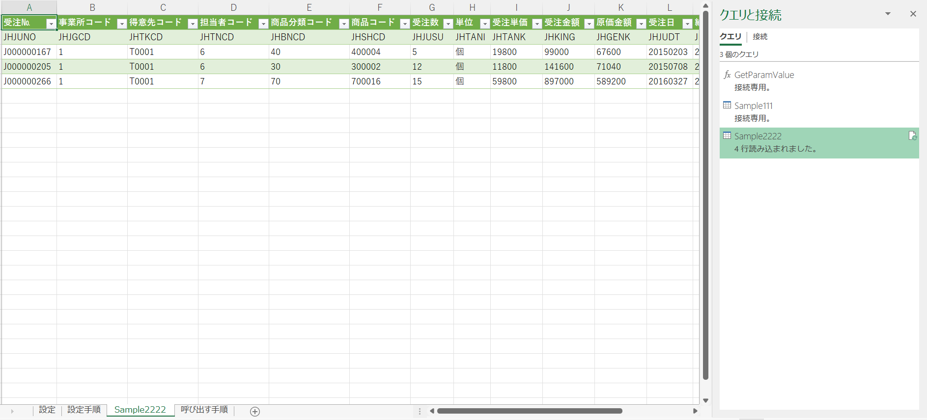
１）「設定手順」に追加したアドインメニューからマクロを呼び出す

２）ログイン画面にユーザーとパスワードを入力してエラーがなければアクセストークンを取得する
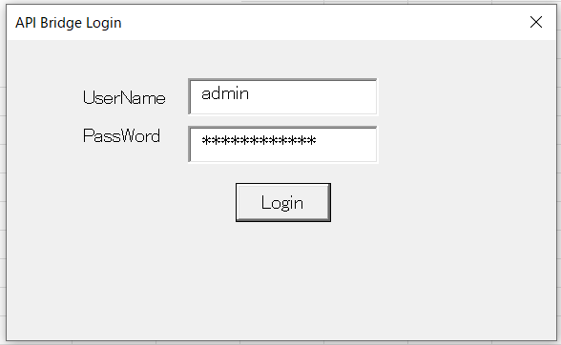

３）API設定画面に遷移して作業フォルダーを指定する
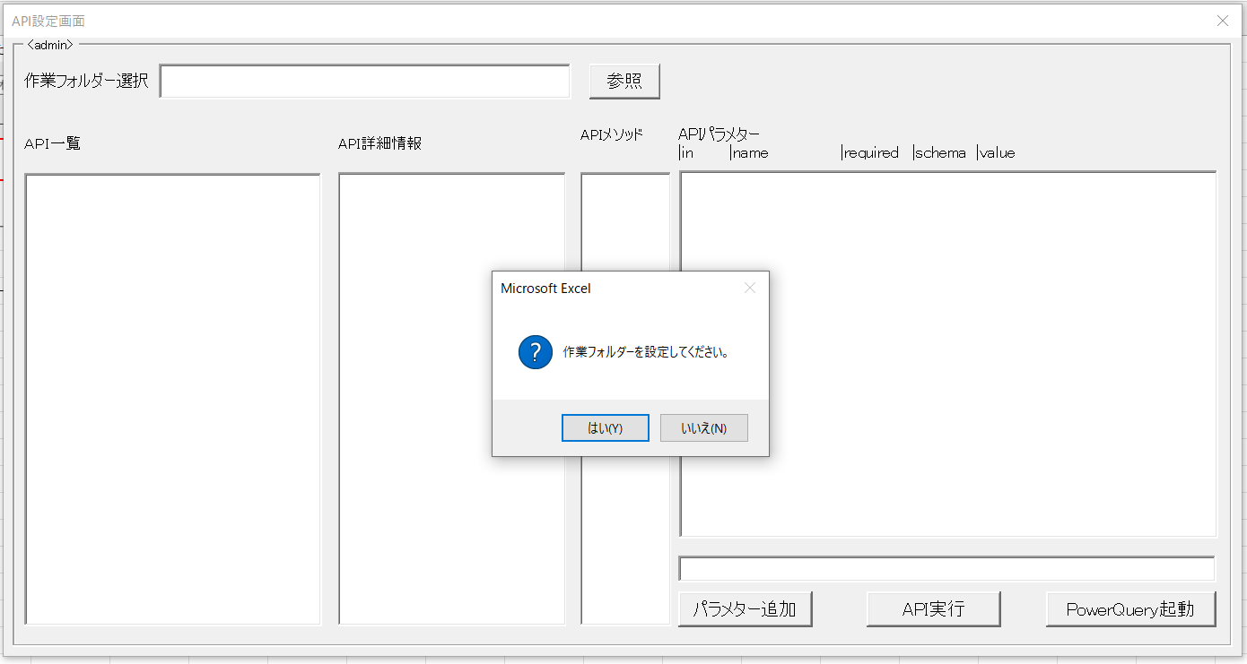

４）指定された作業フォルダーにAPI一覧を取得する
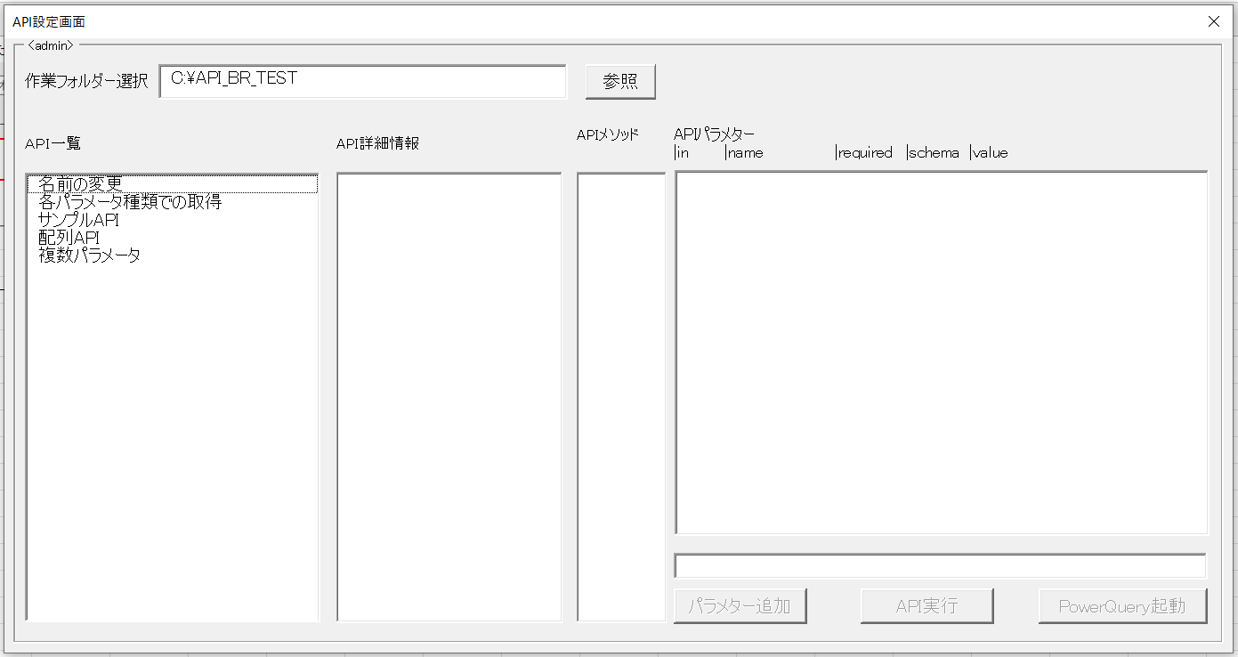

５）API一覧⇒パス指定⇒メッソド指定⇒パラメター指定⇒「API実行」の順で実施する
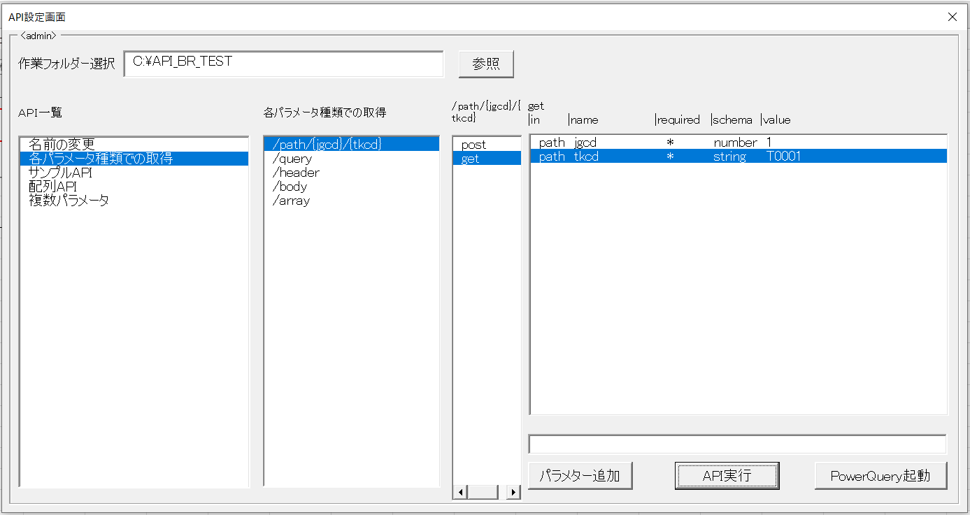

６）「PowerQuery起動」ボタンを押下して取得したAPIのレスポンス内容をエクセルに取り込む
 | ６－１）PowerQueryの名称を指定する
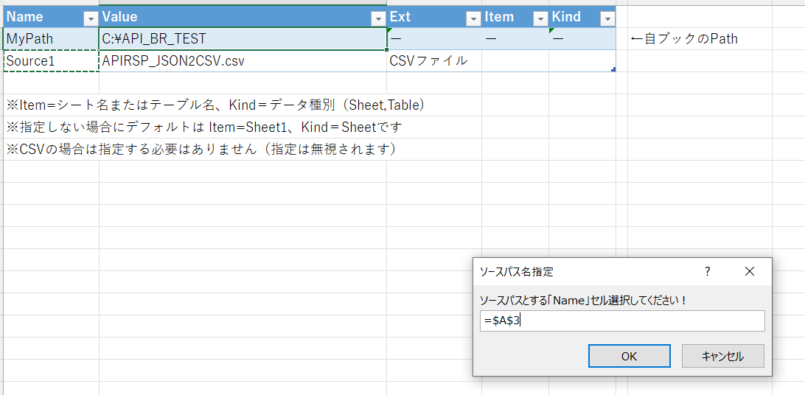

 | ６－２）PowerQueryの処理対象ファイルを選択する
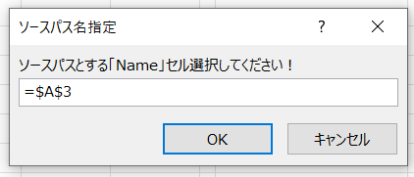

 | ６－３）クエリ作成後のアラートメッセージにOKを押下する
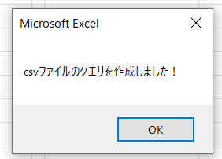

７）「クエリと接続」サイドバーを起動する

